활동보고서
2026-1학기 학생모니터링단 참(True)견(見) [ ]월( 차) 활동보고서
성 명 | 정민영 |  | 학부(과) | 정경학부 |  | 이메일 | minyoung0533@naver.con
학 번 | 202302319 |  | 학 년 | 4 |  | 연락처 | 010 3816 7645
활동영역
활동연월 | 날짜 | 시작시각 | 종료시각 | 활동시간 | 활동구분 | 활동내용 |  | 활동증빙
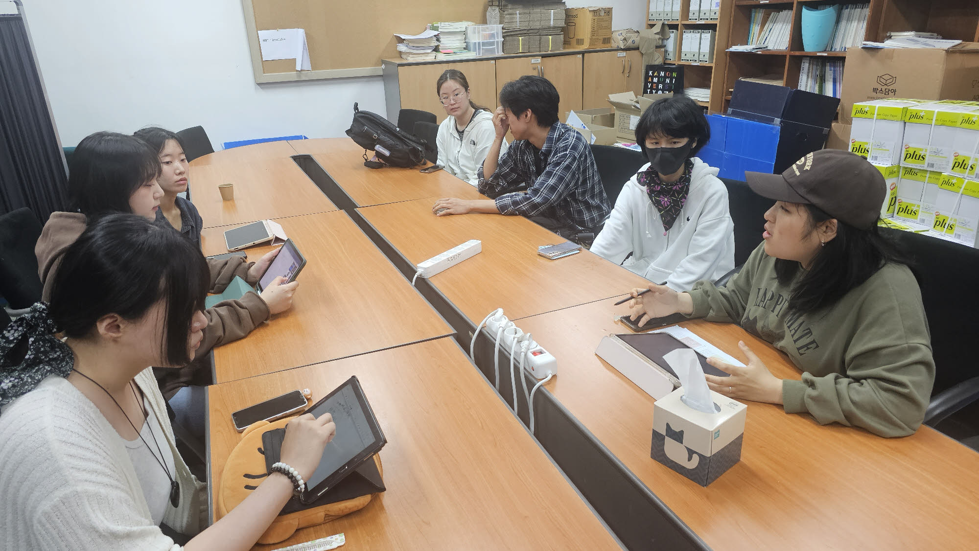
2026년 5월 | 21일 | 0.7291666667 | 0.8125 | 2:00:00
 | 27일 | 0.6527777778 | 0.6666666667 | 1:00:00 |  | 개별 모니터링 활동 |  | 모니터링보고서 이동
 | 29일 | 0.375 | 0.4166666667 | 1:00:00 |  |  |  | 모니터링보고서!A1
 |  |  |  | 0
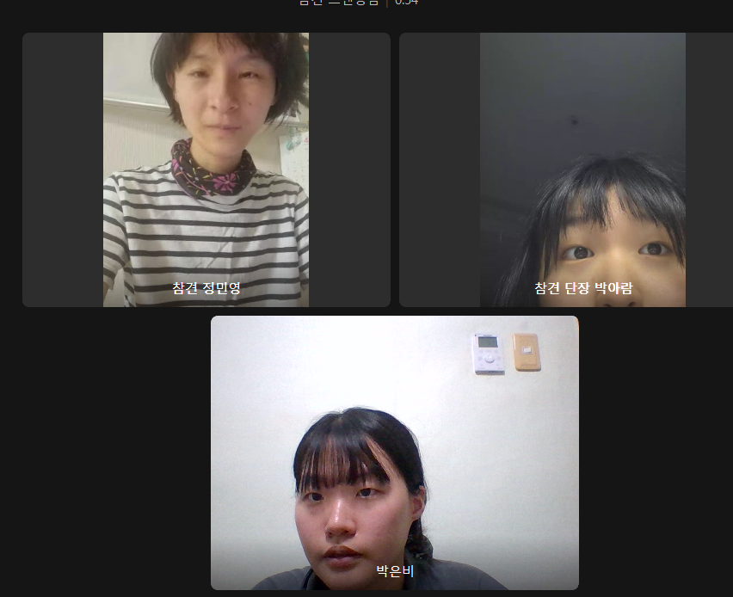
 |  |  |  | 0
 |  |  |  | 0
 |  |  |  | 0
 |  |  |  | 0
 |  |  |  | 0
 |  |  |  | 0
 |  |  |  | 0
 |  |  |  | 0
 |  |  |  | 0
활동시간 소계 |  |  |  | 0.16666666667
위와 같이 학생모니터링단 참(True)견(見) 활동보고서를 제출합니다.
 |  | 제출일자 : |  |  | 제출자 : 정민영 | #NAME? |  | (인)

